상품제안서
세븐몰 토끼 쿨러백 보온보냉 도시락 가방 런치백 | 상품코드: F26837

 |  |  |  |  |  |  | 02-412-0044 | www.easy1.co.kr
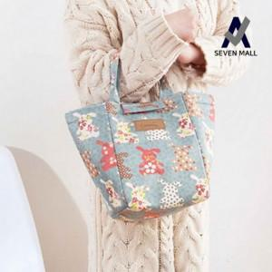

【상세/제작정보】 | 기본수량 미만 인쇄시 비용 추가. 스티커 제작및 부착 비용 별도 문의.

【인쇄/포장옵션】 | 실크 / 포장불가능

【공급단가】 | 수량 | 200~ | 500~ | 1,000~ | 3,000~ | 5,000~
*VAT별도 | 단가 | 2,370원 | 2,330원 | 2,280원 | 2,220원 | 2,180원

【상품 URL】 | https://dev.easy1.co.kr:443/src/goods_detail.php?gdno=26837

